1.1
voltar à página inicial |  |  |  | 1 - FORMULÁRIOS
 | S | N | NA
 | x |  |  | 1.1 A sequência de tabulação entre campos segue a sequência de preenchimento
 |  |  |  | A ordem de tabulação por entre os campos deve corresponder à sequência normal de preenchimento do formulário.

 | Listagem de evidências
 |  |  |  |  | Notas:
 | Imagem 1 |  |  |  | Imagem 1, 2 e 3 - Formulário de avaliador de sintomas, disponível em https://www.sns24.gov.pt/avaliar-sintomas/
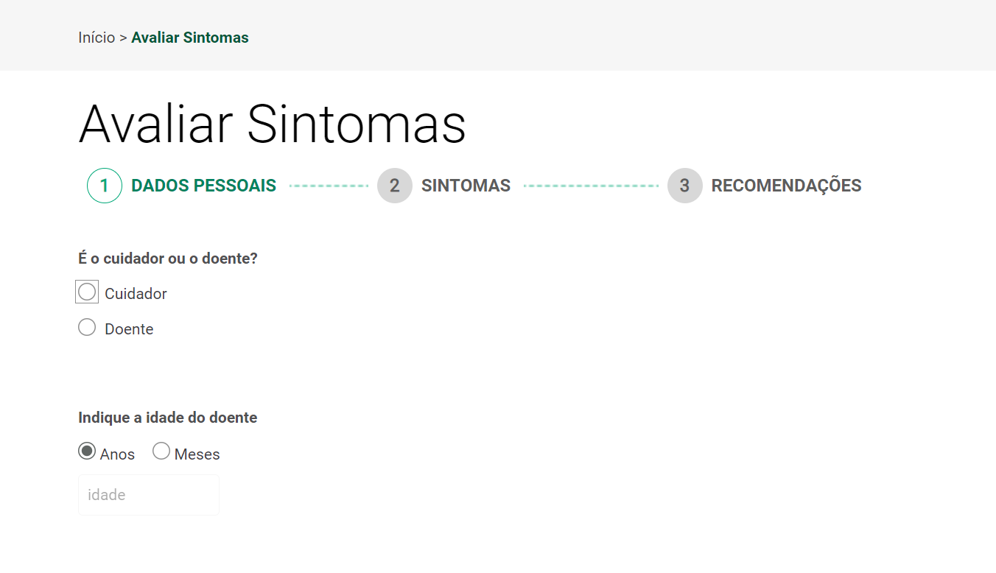

 | Imagem 2
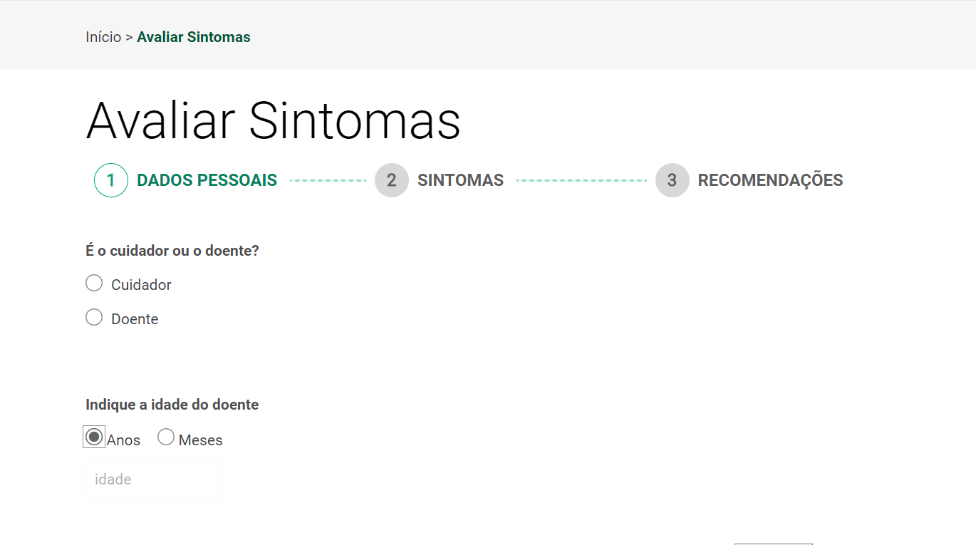

 | Imagem 3
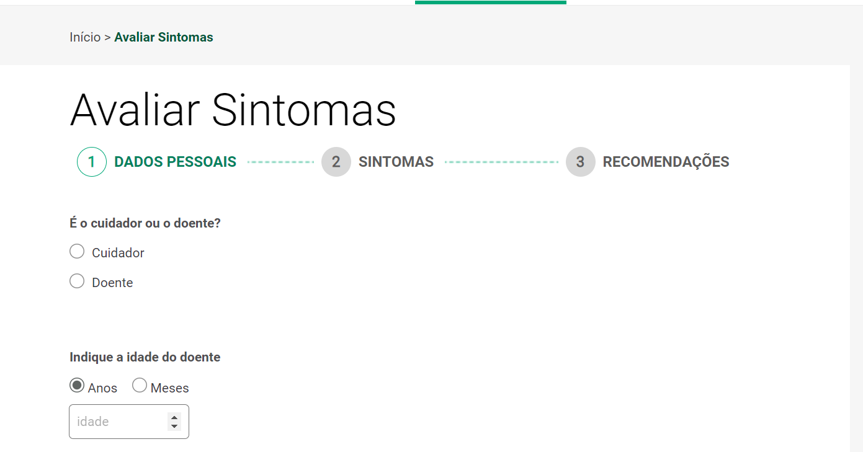

1.2
voltar à página inicial |  |  |  | 1 - FORMULÁRIOS
 | S | N | NA
 | x |  |  | 1.2 Os formulários com mais de 2 ecrãs de altura devem ser distribuídos por várias páginas
 |  |  |  | Os formulários não devem ser apresentados de forma excessivamente longa. Os formulários que ocupem mais de 2 ecrãs de altura devem ser distribuídos por tantos ecrãs quantos os necessários, para cumprir com esta regra. Os formulários longos podem também ter vários momentos de interação diferidos, solicitando ao utilizador a informação absolutamente necessária em cada etapa, em oposição à solicitação de toda a informação necessária logo num primeiro momento de interação.

 | Listagem de evidências
 |  |  |  |  | Notas:
 | Imagem 1 |  |  |  | Imagens 1, 2 e 3 - Sequência de um formulário extenso dividido por vários ecrãs https://www.sns24.gov.pt/avaliar-sintomas/
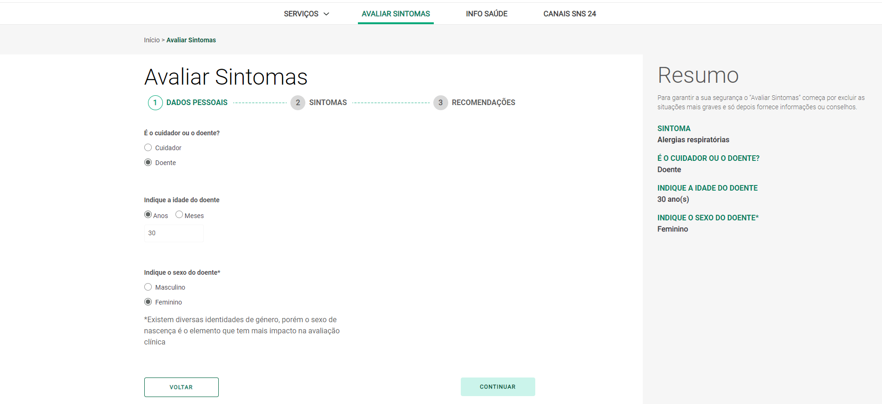

 | Imagem 2
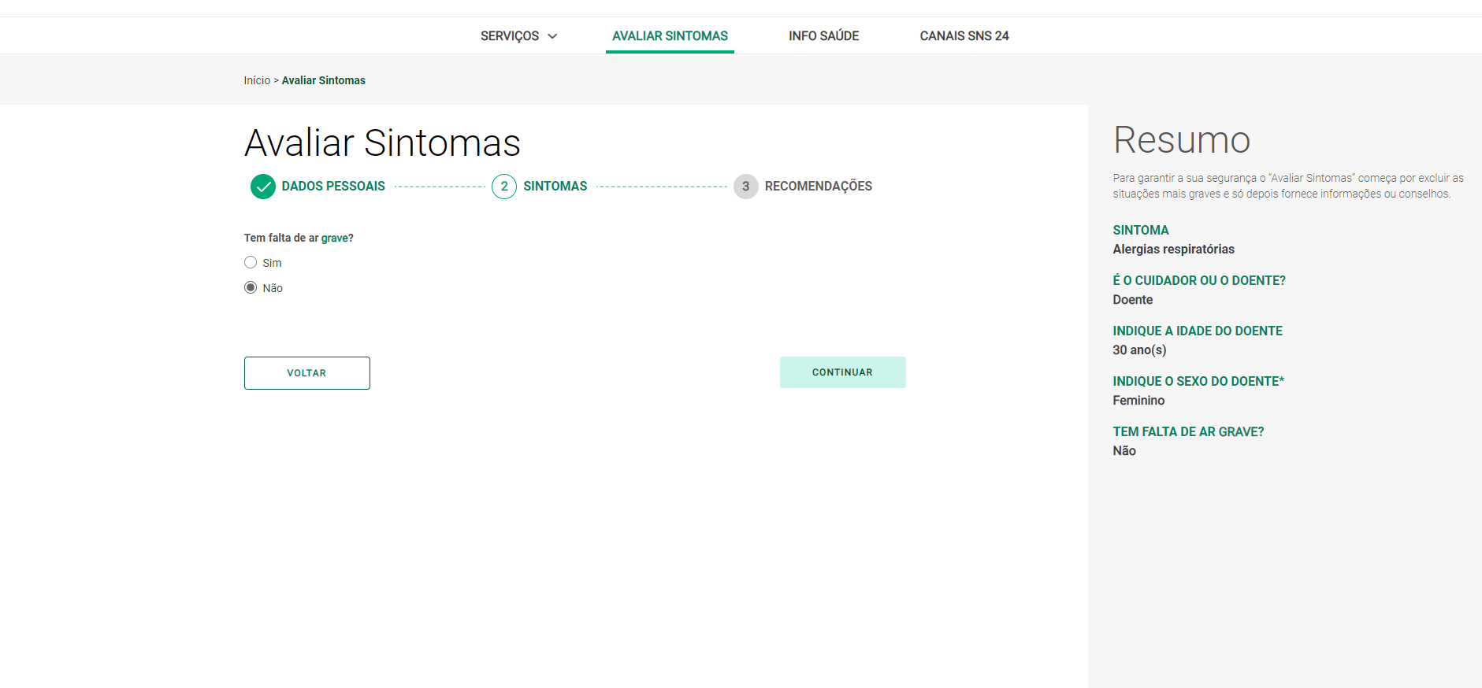

 | Imagem3

2.1
voltar à página inicial |  |  |  | 2 - CAMPOS
 | S | N | NA
 | x |  |  | 2.1 O tamanho dos campos deve refletir o tamanho previsível dos dados
 |  |  |  | O tamanho dos campos deve refletir o tamanho previsível para a entrada dos dados. Por exemplo, um campo para telefone deve ter a largura estritamente necessária para conter todos os dígitos. Nem mais nem menos.

 | Listagem de evidências
 |  |  |  |  | Notas:
 | Imagem 1 |  |  |  | Imagem 1 - Campo com indicação da ordem de digitação de algarismos para data de nascimento (dd/mm/aaaa) e campo para digitação do Número de Utente de Saúde (com 9 algarismos), no pedido de certificado digital COVID da UE disponível em https://www.sns24.gov.pt/certificado-digital-covid/

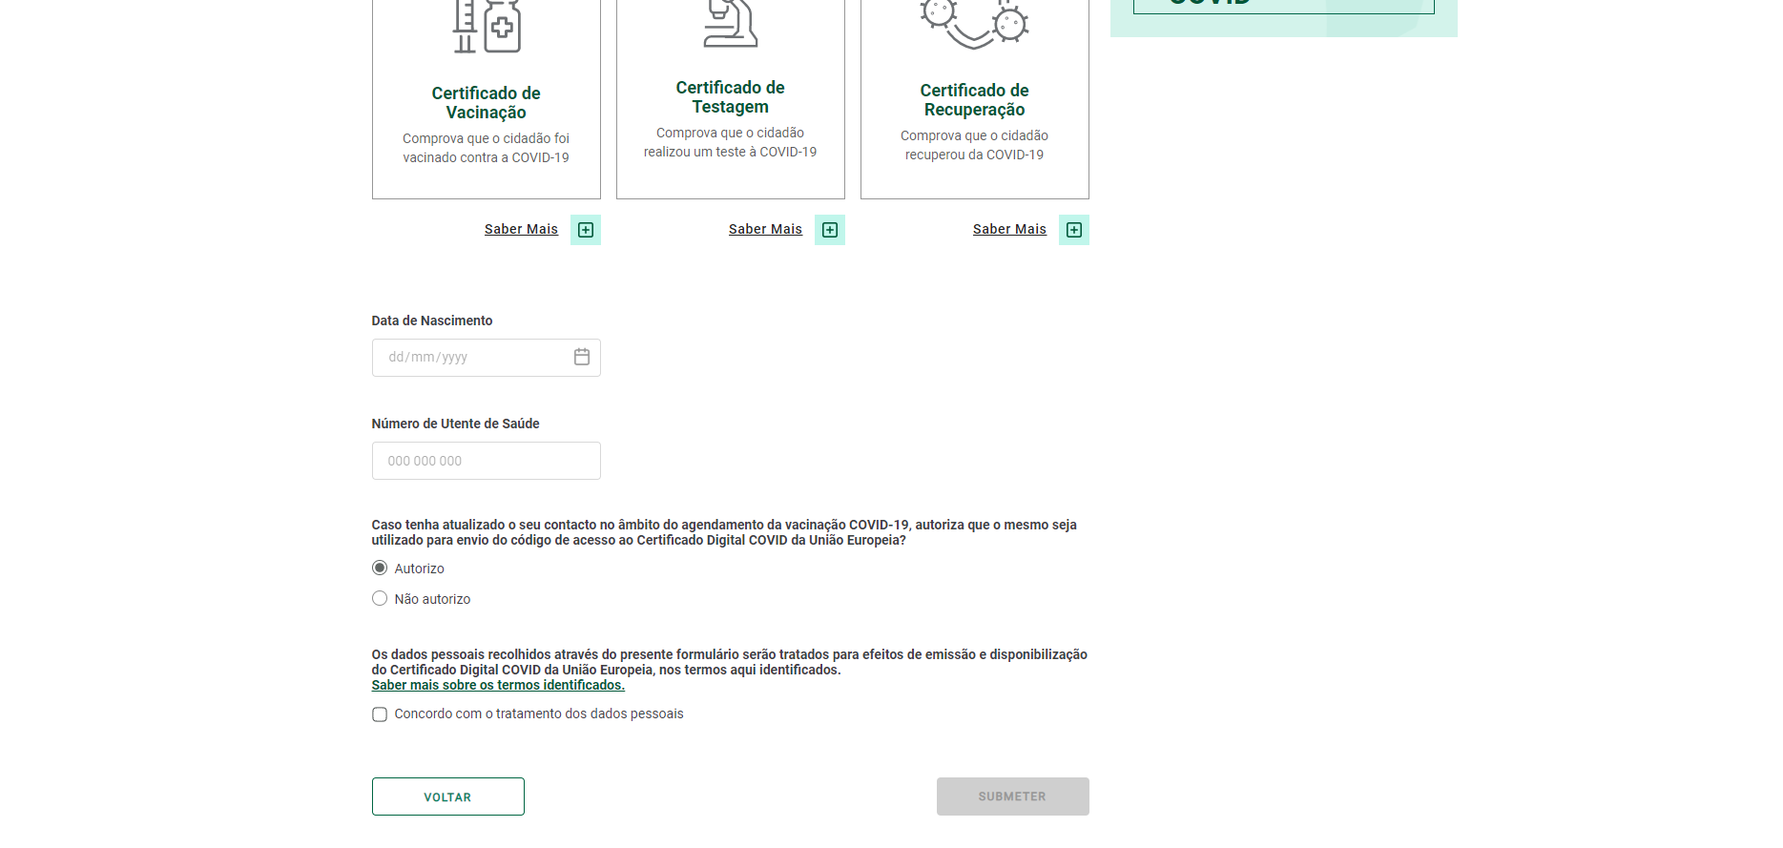

3.2
voltar à página inicial |  |  |  | 3 - RESPOSTA
 | S | N | NA
 | x |  |  | 3.2 Deve ser confirmado o sucesso da transação/envio de informação
 |  |  |  | O sucesso de uma transação deve ser claramente comunicado ao utilizador através de uma mensagem de confirmação.

 | Listagem de evidências
 |  |  |  |  | Notas:
 | Imagem 1 |  |  |  | Imagem 1 - Confirmação de sucesso do envio da informação disponível em https://www.sns24.gov.pt/agendamento-de-vacina-covid-19/

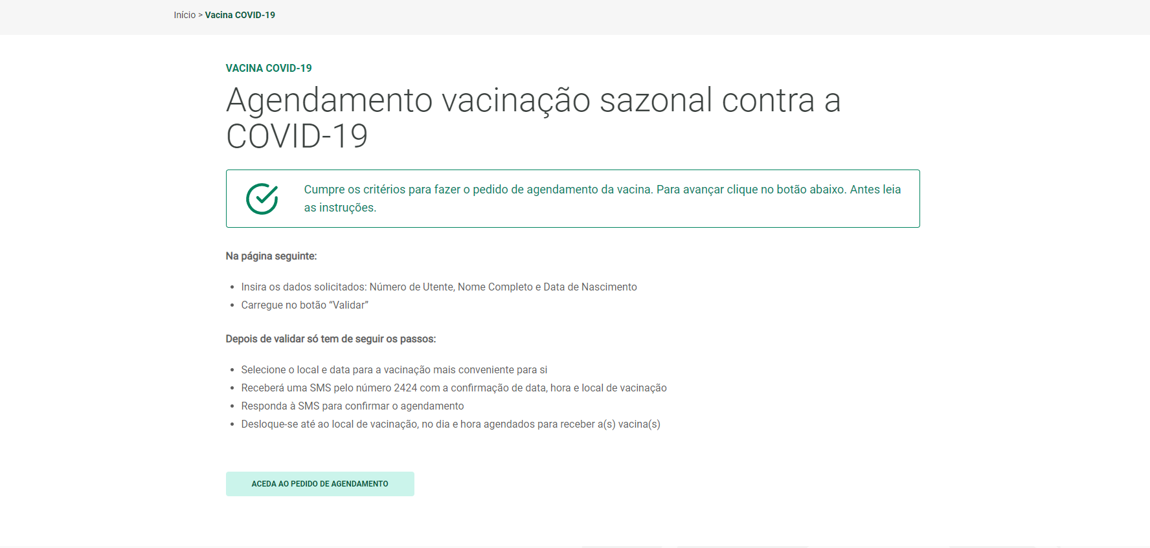

4.3
voltar à página inicial |  |  |  | 4 - ERROS
 | S | N | NA
 | x |  |  | 4.3 As mensagens de erro são claramente identificadas junto aos campos de origem
 |  |  |  | As mensagens de erro devem ser apresentadas claramente associadas aos campos a que dizem respeito. Isto não invalida a necessidade de as apresentar numa lista sumário. Esta última técnica é particularmente útil em páginas longas.

 | Listagem de evidências
 |  |  |  |  | Notas:
 | Imagem 1 |  |  |  | Imagem 1 - Mensagem de erro por não cumprimento dos requisitos da vacinação, em https://www.sns24.gov.pt/agendamento-de-vacina-covid-19/

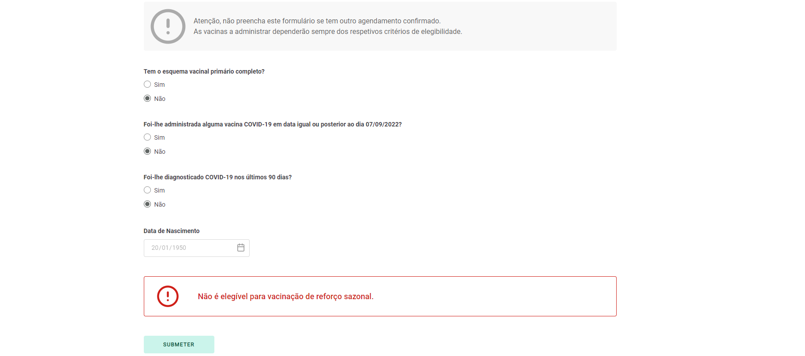

4.4
voltar à página inicial |  |  |  | 4 - ERROS
 | S | N | NA
 | x |  |  | 4.4 As mensagens de erro devem mostrar os passos concretos para a resolução dos mesmos
 |  |  |  | As mensagens de erro devem ser claras e sucintas, não expondo desnecessariamente o utilizador a mecanismos internos do sistema, explicando claramente os passos necessários para que o utilizador resolva o problema.

 | Listagem de evidências
 |  |  |  |  | Notas:
 |  |  |  |  | Imagem 1 - O formulário mostra as mensagens de erro de forma clara e simples, com indicação do que deve ser corrigido pelo utilizador - https://www.sns24.gov.pt/validar-autodeclaracao-de-doenca/
